Grap. des variables nominales
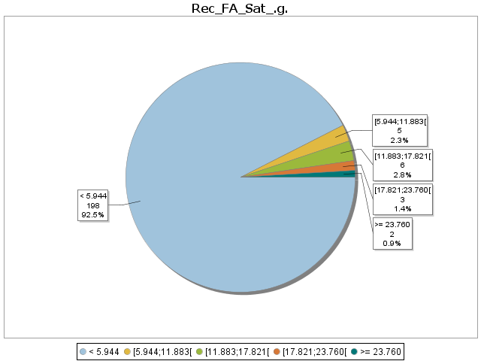
Graphiques des variables nominales

FdGrp_Desc

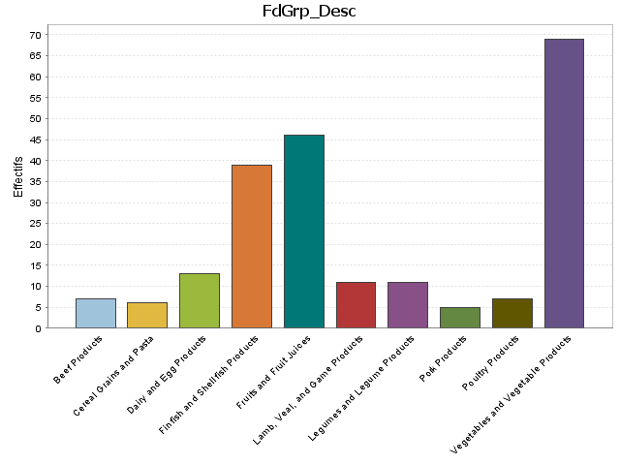

Rec_Water_.g.

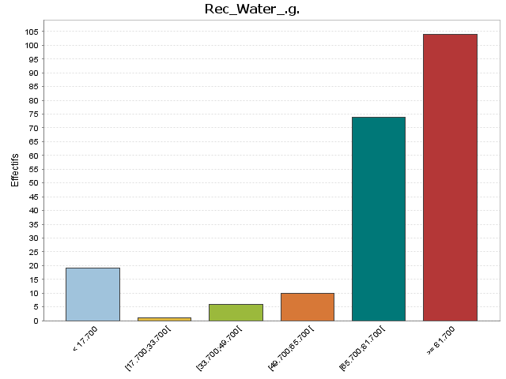

Rec_FA_Sat_.g.

Grap. des variables continues
Graphiques des variables continues

Water_.g.

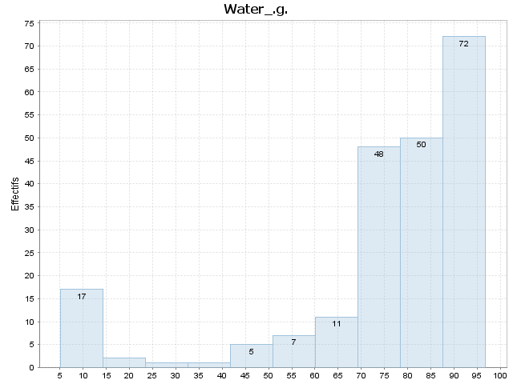

Index | [Borne inf | Borne sup[ | Moyenne | Ecart-type | Effectif | % | Densité | % cumulé | Fréquence cumulée | Densité cumulée
1 | 5.160 | 14.317 | 9.509 | 2.223 | 17.000 | 7.944 | 0.009 | 7.944 | 0.079 | 0.009
2 | 14.317 | 23.474 | 16.295 | 0.601 | 2.000 | 0.935 | 0.001 | 8.879 | 0.089 | 0.010
3 | 23.474 | 32.631 | 24.760 | 0.000 | 1.000 | 0.467 | 0.001 | 9.346 | 0.093 | 0.010
4 | 32.631 | 41.788 | 41.110 | 0.000 | 1.000 | 0.467 | 0.001 | 9.813 | 0.098 | 0.011
5 | 41.788 | 50.945 | 46.260 | 2.597 | 5.000 | 2.336 | 0.003 | 12.150 | 0.121 | 0.013
6 | 50.945 | 60.102 | 56.564 | 3.045 | 7.000 | 3.271 | 0.004 | 15.421 | 0.154 | 0.017
7 | 60.102 | 69.259 | 66.372 | 2.337 | 11.000 | 5.140 | 0.006 | 20.561 | 0.206 | 0.022
8 | 69.259 | 78.416 | 73.900 | 2.515 | 48.000 | 22.430 | 0.024 | 42.991 | 0.430 | 0.047
9 | 78.416 | 87.573 | 83.060 | 2.885 | 50.000 | 23.364 | 0.026 | 66.355 | 0.664 | 0.072
10 | 87.573 | 96.730 | 91.099 | 2.402 | 72.000 | 33.645 | 0.037 | 100.000 | 1.000 | 0.109

Energ_Kcal

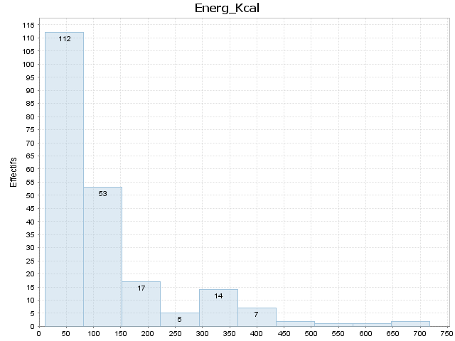

Index | [Borne inf | Borne sup[ | Moyenne | Ecart-type | Effectif | % | Densité | % cumulé | Fréquence cumulée | Densité cumulée
1 | 11.000 | 81.700 | 40.312 | 18.057 | 112.000 | 52.336 | 0.007 | 52.336 | 0.523 | 0.007
2 | 81.700 | 152.400 | 113.830 | 21.839 | 53.000 | 24.766 | 0.004 | 77.103 | 0.771 | 0.011
3 | 152.400 | 223.100 | 173.882 | 17.113 | 17.000 | 7.944 | 0.001 | 85.047 | 0.850 | 0.012
4 | 223.100 | 293.800 | 262.800 | 13.008 | 5.000 | 2.336 | 0.000 | 87.383 | 0.874 | 0.012
5 | 293.800 | 364.500 | 338.429 | 19.669 | 14.000 | 6.542 | 0.001 | 93.925 | 0.939 | 0.013
6 | 364.500 | 435.200 | 383.429 | 26.184 | 7.000 | 3.271 | 0.000 | 97.196 | 0.972 | 0.014
7 | 435.200 | 505.900 | 443.000 | 4.243 | 2.000 | 0.935 | 0.000 | 98.131 | 0.981 | 0.014
8 | 505.900 | 576.600 | 567.000 | 0.000 | 1.000 | 0.467 | 0.000 | 98.598 | 0.986 | 0.014
9 | 576.600 | 647.300 | 632.000 | 0.000 | 1.000 | 0.467 | 0.000 | 99.065 | 0.991 | 0.014
10 | 647.300 | 718.000 | 717.500 | 0.707 | 2.000 | 0.935 | 0.000 | 100.000 | 1.000 | 0.014

Protein_.g.

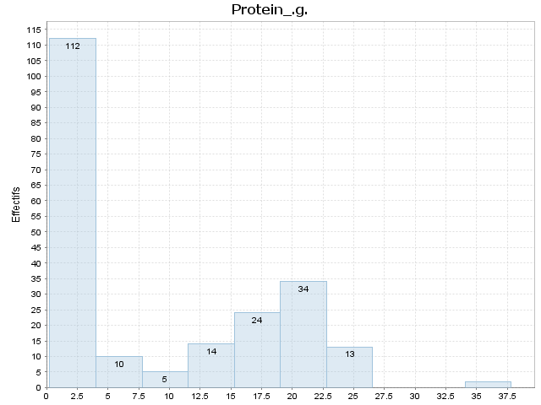

Index | [Borne inf | Borne sup[ | Moyenne | Ecart-type | Effectif | % | Densité | % cumulé | Fréquence cumulée | Densité cumulée
1 | 0.260 | 4.015 | 1.402 | 0.879 | 112.000 | 52.336 | 0.139 | 52.336 | 0.523 | 0.139
2 | 4.015 | 7.770 | 6.299 | 0.896 | 10.000 | 4.673 | 0.012 | 57.009 | 0.570 | 0.152
3 | 7.770 | 11.525 | 10.036 | 0.861 | 5.000 | 2.336 | 0.006 | 59.346 | 0.593 | 0.158
4 | 11.525 | 15.280 | 13.673 | 1.185 | 14.000 | 6.542 | 0.017 | 65.888 | 0.659 | 0.175
5 | 15.280 | 19.035 | 17.379 | 1.048 | 24.000 | 11.215 | 0.030 | 77.103 | 0.771 | 0.205
6 | 19.035 | 22.790 | 20.872 | 1.066 | 34.000 | 15.888 | 0.042 | 92.991 | 0.930 | 0.248
7 | 22.790 | 26.545 | 24.282 | 0.996 | 13.000 | 6.075 | 0.016 | 99.065 | 0.991 | 0.264
8 | 26.545 | 30.300 |  |  | 0.000 | 0.000 | 0.000 | 99.065 | 0.991 | 0.264
9 | 30.300 | 34.055 |  |  | 0.000 | 0.000 | 0.000 | 99.065 | 0.991 | 0.264
10 | 34.055 | 37.810 | 37.150 | 0.933 | 2.000 | 0.935 | 0.002 | 100.000 | 1.000 | 0.266

Lipid_Tot_.g.

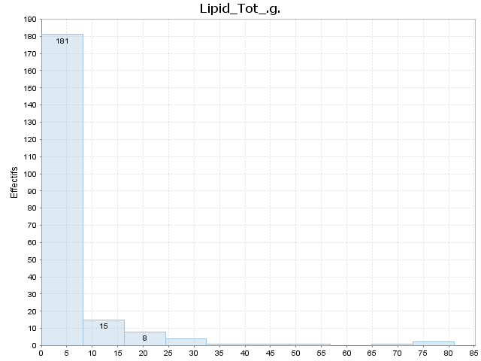

Index | [Borne inf | Borne sup[ | Moyenne | Ecart-type | Effectif | % | Densité | % cumulé | Fréquence cumulée | Densité cumulée
1 | 0.030 | 8.138 | 1.301 | 1.869 | 181.000 | 84.579 | 0.104 | 84.579 | 0.846 | 0.104
2 | 8.138 | 16.246 | 11.706 | 2.287 | 15.000 | 7.009 | 0.009 | 91.589 | 0.916 | 0.113
3 | 16.246 | 24.354 | 21.051 | 2.341 | 8.000 | 3.738 | 0.005 | 95.327 | 0.953 | 0.118
4 | 24.354 | 32.462 | 28.923 | 0.930 | 4.000 | 1.869 | 0.002 | 97.196 | 0.972 | 0.120
5 | 32.462 | 40.570 | 39.340 | 0.000 | 1.000 | 0.467 | 0.001 | 97.664 | 0.977 | 0.120
6 | 40.570 | 48.678 | 44.230 | 0.000 | 1.000 | 0.467 | 0.001 | 98.131 | 0.981 | 0.121
7 | 48.678 | 56.786 | 49.240 | 0.000 | 1.000 | 0.467 | 0.001 | 98.598 | 0.986 | 0.122
8 | 56.786 | 64.894 |  |  | 0.000 | 0.000 | 0.000 | 98.598 | 0.986 | 0.122
9 | 64.894 | 73.002 | 65.700 | 0.000 | 1.000 | 0.467 | 0.001 | 99.065 | 0.991 | 0.122
10 | 73.002 | 81.110 | 79.705 | 1.987 | 2.000 | 0.935 | 0.001 | 100.000 | 1.000 | 0.123

Ash_.g.

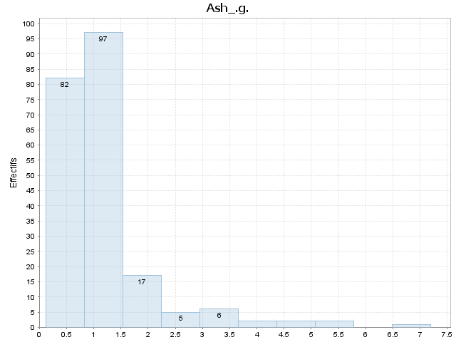

Index | [Borne inf | Borne sup[ | Moyenne | Ecart-type | Effectif | % | Densité | % cumulé | Fréquence cumulée | Densité cumulée
1 | 0.120 | 0.828 | 0.487 | 0.181 | 82.000 | 38.318 | 0.541 | 38.318 | 0.383 | 0.541
2 | 0.828 | 1.536 | 1.131 | 0.177 | 97.000 | 45.327 | 0.640 | 83.645 | 0.836 | 1.181
3 | 1.536 | 2.244 | 1.742 | 0.165 | 17.000 | 7.944 | 0.112 | 91.589 | 0.916 | 1.294
4 | 2.244 | 2.952 | 2.696 | 0.221 | 5.000 | 2.336 | 0.033 | 93.925 | 0.939 | 1.327
5 | 2.952 | 3.660 | 3.298 | 0.180 | 6.000 | 2.804 | 0.040 | 96.729 | 0.967 | 1.366
6 | 3.660 | 4.368 | 3.940 | 0.368 | 2.000 | 0.935 | 0.013 | 97.664 | 0.977 | 1.379
7 | 4.368 | 5.076 | 4.665 | 0.290 | 2.000 | 0.935 | 0.013 | 98.598 | 0.986 | 1.393
8 | 5.076 | 5.784 | 5.155 | 0.064 | 2.000 | 0.935 | 0.013 | 99.533 | 0.995 | 1.406
9 | 5.784 | 6.492 |  |  | 0.000 | 0.000 | 0.000 | 99.533 | 0.995 | 1.406
10 | 6.492 | 7.200 | 7.200 | 0.000 | 1.000 | 0.467 | 0.007 | 100.000 | 1.000 | 1.412

Carbohydrt_.g.

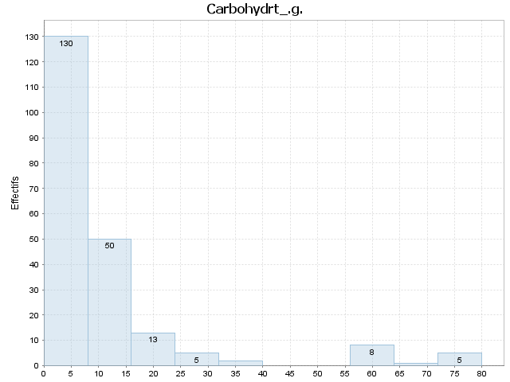

Index | [Borne inf | Borne sup[ | Moyenne | Ecart-type | Effectif | % | Densité | % cumulé | Fréquence cumulée | Densité cumulée
1 | 0.000 | 7.995 | 2.261 | 2.575 | 130.000 | 60.748 | 0.076 | 60.748 | 0.607 | 0.076
2 | 7.995 | 15.990 | 11.053 | 2.188 | 50.000 | 23.364 | 0.029 | 84.112 | 0.841 | 0.105
3 | 15.990 | 23.985 | 19.185 | 2.747 | 13.000 | 6.075 | 0.008 | 90.187 | 0.902 | 0.113
4 | 23.985 | 31.980 | 28.708 | 2.274 | 5.000 | 2.336 | 0.003 | 92.523 | 0.925 | 0.116
5 | 31.980 | 39.975 | 35.560 | 3.536 | 2.000 | 0.935 | 0.001 | 93.458 | 0.935 | 0.117
6 | 39.975 | 47.970 |  |  | 0.000 | 0.000 | 0.000 | 93.458 | 0.935 | 0.117
7 | 47.970 | 55.965 |  |  | 0.000 | 0.000 | 0.000 | 93.458 | 0.935 | 0.117
8 | 55.965 | 63.960 | 61.395 | 1.751 | 8.000 | 3.738 | 0.005 | 97.196 | 0.972 | 0.122
9 | 63.960 | 71.955 | 66.220 | 0.000 | 1.000 | 0.467 | 0.001 | 97.664 | 0.977 | 0.122
10 | 71.955 | 79.950 | 77.754 | 2.239 | 5.000 | 2.336 | 0.003 | 100.000 | 1.000 | 0.125

Fiber_TD_.g.

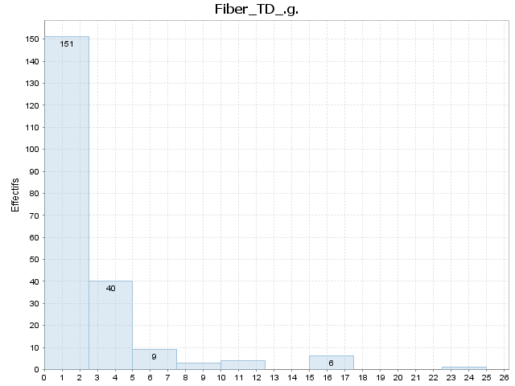

Index | [Borne inf | Borne sup[ | Moyenne | Ecart-type | Effectif | % | Densité | % cumulé | Fréquence cumulée | Densité cumulée
1 | 0.000 | 2.500 | 0.662 | 0.848 | 151.000 | 70.561 | 0.282 | 70.561 | 0.706 | 0.282
2 | 2.500 | 5.000 | 3.318 | 0.609 | 40.000 | 18.692 | 0.075 | 89.252 | 0.893 | 0.357
3 | 5.000 | 7.500 | 6.022 | 0.653 | 9.000 | 4.206 | 0.017 | 93.458 | 0.935 | 0.374
4 | 7.500 | 10.000 | 9.133 | 0.569 | 3.000 | 1.402 | 0.006 | 94.860 | 0.949 | 0.379
5 | 10.000 | 12.500 | 11.125 | 0.737 | 4.000 | 1.869 | 0.007 | 96.729 | 0.967 | 0.387
6 | 12.500 | 15.000 |  |  | 0.000 | 0.000 | 0.000 | 96.729 | 0.967 | 0.387
7 | 15.000 | 17.500 | 15.533 | 0.408 | 6.000 | 2.804 | 0.011 | 99.533 | 0.995 | 0.398
8 | 17.500 | 20.000 |  |  | 0.000 | 0.000 | 0.000 | 99.533 | 0.995 | 0.398
9 | 20.000 | 22.500 |  |  | 0.000 | 0.000 | 0.000 | 99.533 | 0.995 | 0.398
10 | 22.500 | 25.000 | 25.000 | 0.000 | 1.000 | 0.467 | 0.002 | 100.000 | 1.000 | 0.400

Sugar_Tot_.g.

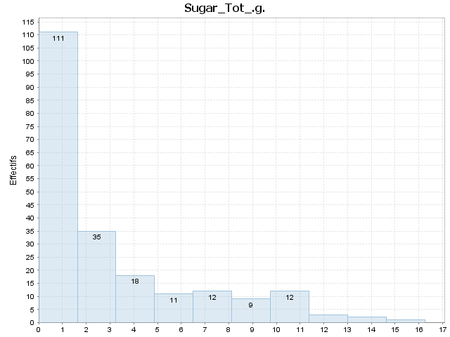

Index | [Borne inf | Borne sup[ | Moyenne | Ecart-type | Effectif | % | Densité | % cumulé | Fréquence cumulée | Densité cumulée
1 | 0.000 | 1.626 | 0.263 | 0.416 | 111.000 | 51.869 | 0.319 | 51.869 | 0.519 | 0.319
2 | 1.626 | 3.252 | 2.202 | 0.445 | 35.000 | 16.355 | 0.101 | 68.224 | 0.682 | 0.420
3 | 3.252 | 4.878 | 4.117 | 0.425 | 18.000 | 8.411 | 0.052 | 76.636 | 0.766 | 0.471
4 | 4.878 | 6.504 | 5.490 | 0.561 | 11.000 | 5.140 | 0.032 | 81.776 | 0.818 | 0.503
5 | 6.504 | 8.130 | 7.273 | 0.441 | 12.000 | 5.607 | 0.034 | 87.383 | 0.874 | 0.537
6 | 8.130 | 9.756 | 9.008 | 0.484 | 9.000 | 4.206 | 0.026 | 91.589 | 0.916 | 0.563
7 | 9.756 | 11.382 | 10.303 | 0.433 | 12.000 | 5.607 | 0.034 | 97.196 | 0.972 | 0.598
8 | 11.382 | 13.008 | 12.220 | 0.605 | 3.000 | 1.402 | 0.009 | 98.598 | 0.986 | 0.606
9 | 13.008 | 14.634 | 13.665 | 0.007 | 2.000 | 0.935 | 0.006 | 99.533 | 0.995 | 0.612
10 | 14.634 | 16.260 | 16.260 | 0.000 | 1.000 | 0.467 | 0.003 | 100.000 | 1.000 | 0.615

Calcium_.mg.

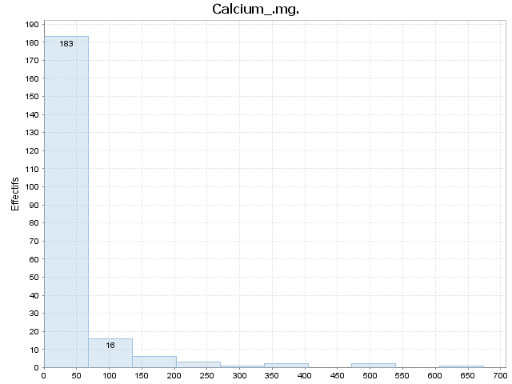

Index | [Borne inf | Borne sup[ | Moyenne | Ecart-type | Effectif | % | Densité | % cumulé | Fréquence cumulée | Densité cumulée
1 | 1.000 | 68.300 | 22.732 | 16.604 | 183.000 | 85.514 | 0.013 | 85.514 | 0.855 | 0.013
2 | 68.300 | 135.600 | 102.563 | 15.479 | 16.000 | 7.477 | 0.001 | 92.991 | 0.930 | 0.014
3 | 135.600 | 202.900 | 171.000 | 15.073 | 6.000 | 2.804 | 0.000 | 95.794 | 0.958 | 0.014
4 | 202.900 | 270.200 | 226.000 | 17.776 | 3.000 | 1.402 | 0.000 | 97.196 | 0.972 | 0.014
5 | 270.200 | 337.500 | 277.000 | 0.000 | 1.000 | 0.467 | 0.000 | 97.664 | 0.977 | 0.015
6 | 337.500 | 404.800 | 375.500 | 17.678 | 2.000 | 0.935 | 0.000 | 98.598 | 0.986 | 0.015
7 | 404.800 | 472.100 |  |  | 0.000 | 0.000 | 0.000 | 98.598 | 0.986 | 0.015
8 | 472.100 | 539.400 | 510.500 | 24.749 | 2.000 | 0.935 | 0.000 | 99.533 | 0.995 | 0.015
9 | 539.400 | 606.700 |  |  | 0.000 | 0.000 | 0.000 | 99.533 | 0.995 | 0.015
10 | 606.700 | 674.000 | 674.000 | 0.000 | 1.000 | 0.467 | 0.000 | 100.000 | 1.000 | 0.015

Iron_.mg.

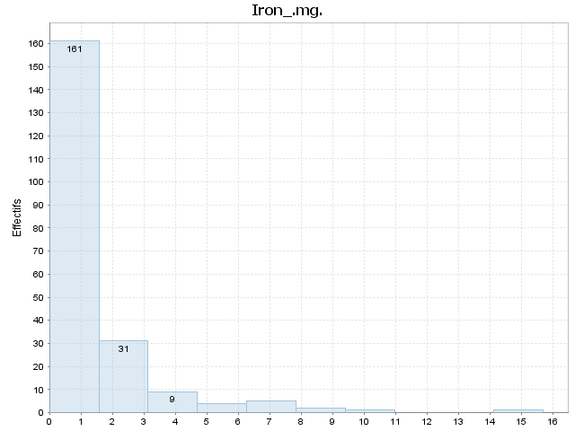

Index | [Borne inf | Borne sup[ | Moyenne | Ecart-type | Effectif | % | Densité | % cumulé | Fréquence cumulée | Densité cumulée
1 | 0.000 | 1.570 | 0.530 | 0.366 | 161.000 | 75.234 | 0.479 | 75.234 | 0.752 | 0.479
2 | 1.570 | 3.140 | 2.095 | 0.432 | 31.000 | 14.486 | 0.092 | 89.720 | 0.897 | 0.571
3 | 3.140 | 4.710 | 4.010 | 0.479 | 9.000 | 4.206 | 0.027 | 93.925 | 0.939 | 0.598
4 | 4.710 | 6.280 | 5.190 | 0.196 | 4.000 | 1.869 | 0.012 | 95.794 | 0.958 | 0.610
5 | 6.280 | 7.850 | 6.602 | 0.157 | 5.000 | 2.336 | 0.015 | 98.131 | 0.981 | 0.625
6 | 7.850 | 9.420 | 8.630 | 0.509 | 2.000 | 0.935 | 0.006 | 99.065 | 0.991 | 0.631
7 | 9.420 | 10.990 | 10.440 | 0.000 | 1.000 | 0.467 | 0.003 | 99.533 | 0.995 | 0.634
8 | 10.990 | 12.560 |  |  | 0.000 | 0.000 | 0.000 | 99.533 | 0.995 | 0.634
9 | 12.560 | 14.130 |  |  | 0.000 | 0.000 | 0.000 | 99.533 | 0.995 | 0.634
10 | 14.130 | 15.700 | 15.700 | 0.000 | 1.000 | 0.467 | 0.003 | 100.000 | 1.000 | 0.637

Magnesium_.mg.

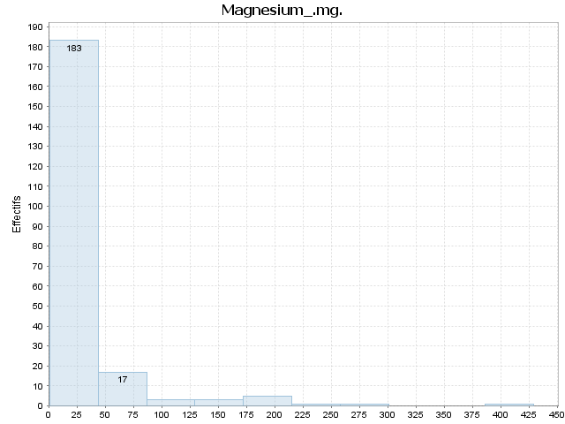

Index | [Borne inf | Borne sup[ | Moyenne | Ecart-type | Effectif | % | Densité | % cumulé | Fréquence cumulée | Densité cumulée
1 | 1.000 | 43.800 | 19.044 | 9.061 | 183.000 | 85.514 | 0.020 | 85.514 | 0.855 | 0.020
2 | 43.800 | 86.600 | 63.471 | 14.248 | 17.000 | 7.944 | 0.002 | 93.458 | 0.935 | 0.022
3 | 86.600 | 129.400 | 106.000 | 10.536 | 3.000 | 1.402 | 0.000 | 94.860 | 0.949 | 0.022
4 | 129.400 | 172.200 | 159.000 | 18.248 | 3.000 | 1.402 | 0.000 | 96.262 | 0.963 | 0.022
5 | 172.200 | 215.000 | 186.400 | 6.025 | 5.000 | 2.336 | 0.001 | 98.598 | 0.986 | 0.023
6 | 215.000 | 257.800 | 235.000 | 0.000 | 1.000 | 0.467 | 0.000 | 99.065 | 0.991 | 0.023
7 | 257.800 | 300.600 | 280.000 | 0.000 | 1.000 | 0.467 | 0.000 | 99.533 | 0.995 | 0.023
8 | 300.600 | 343.400 |  |  | 0.000 | 0.000 | 0.000 | 99.533 | 0.995 | 0.023
9 | 343.400 | 386.200 |  |  | 0.000 | 0.000 | 0.000 | 99.533 | 0.995 | 0.023
10 | 386.200 | 429.000 | 429.000 | 0.000 | 1.000 | 0.467 | 0.000 | 100.000 | 1.000 | 0.023

Phosphorus_.mg.

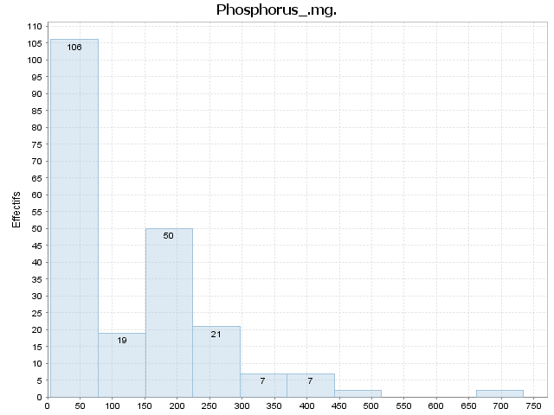

Index | [Borne inf | Borne sup[ | Moyenne | Ecart-type | Effectif | % | Densité | % cumulé | Fréquence cumulée | Densité cumulée
1 | 5.000 | 77.900 | 31.179 | 18.278 | 106.000 | 49.533 | 0.007 | 49.533 | 0.495 | 0.007
2 | 77.900 | 150.800 | 105.105 | 20.607 | 19.000 | 8.879 | 0.001 | 58.411 | 0.584 | 0.008
3 | 150.800 | 223.700 | 197.180 | 19.783 | 50.000 | 23.364 | 0.003 | 81.776 | 0.818 | 0.011
4 | 223.700 | 296.600 | 252.000 | 18.204 | 21.000 | 9.813 | 0.001 | 91.589 | 0.916 | 0.013
5 | 296.600 | 369.500 | 330.286 | 27.330 | 7.000 | 3.271 | 0.000 | 94.860 | 0.949 | 0.013
6 | 369.500 | 442.400 | 408.857 | 20.667 | 7.000 | 3.271 | 0.000 | 98.131 | 0.981 | 0.013
7 | 442.400 | 515.300 | 472.500 | 30.406 | 2.000 | 0.935 | 0.000 | 99.065 | 0.991 | 0.014
8 | 515.300 | 588.200 |  |  | 0.000 | 0.000 | 0.000 | 99.065 | 0.991 | 0.014
9 | 588.200 | 661.100 |  |  | 0.000 | 0.000 | 0.000 | 99.065 | 0.991 | 0.014
10 | 661.100 | 734.000 | 719.000 | 21.213 | 2.000 | 0.935 | 0.000 | 100.000 | 1.000 | 0.014

Potassium_.mg.

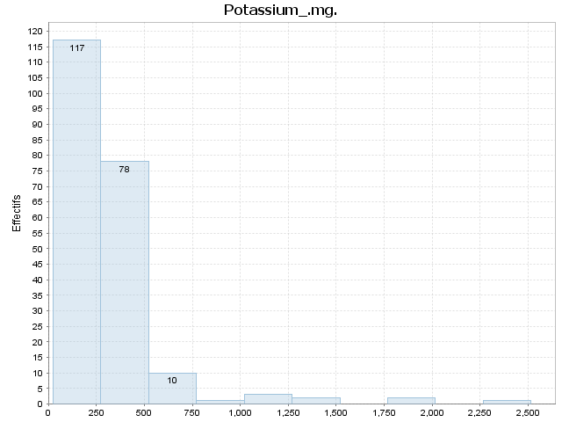

Index | [Borne inf | Borne sup[ | Moyenne | Ecart-type | Effectif | % | Densité | % cumulé | Fréquence cumulée | Densité cumulée
1 | 24.000 | 273.100 | 181.880 | 62.545 | 117.000 | 54.673 | 0.002 | 54.673 | 0.547 | 0.002
2 | 273.100 | 522.200 | 350.359 | 54.858 | 78.000 | 36.449 | 0.001 | 91.121 | 0.911 | 0.004
3 | 522.200 | 771.300 | 613.200 | 67.897 | 10.000 | 4.673 | 0.000 | 95.794 | 0.958 | 0.004
4 | 771.300 | 1020.400 | 816.000 | 0.000 | 1.000 | 0.467 | 0.000 | 96.262 | 0.963 | 0.004
5 | 1020.400 | 1269.500 | 1140.000 | 95.142 | 3.000 | 1.402 | 0.000 | 97.664 | 0.977 | 0.004
6 | 1269.500 | 1518.600 | 1421.000 | 87.681 | 2.000 | 0.935 | 0.000 | 98.598 | 0.986 | 0.004
7 | 1518.600 | 1767.700 |  |  | 0.000 | 0.000 | 0.000 | 98.598 | 0.986 | 0.004
8 | 1767.700 | 2016.800 | 1796.000 | 1.414 | 2.000 | 0.935 | 0.000 | 99.533 | 0.995 | 0.004
9 | 2016.800 | 2265.900 |  |  | 0.000 | 0.000 | 0.000 | 99.533 | 0.995 | 0.004
10 | 2265.900 | 2515.000 | 2515.000 | 0.000 | 1.000 | 0.467 | 0.000 | 100.000 | 1.000 | 0.004

Sodium_.mg.

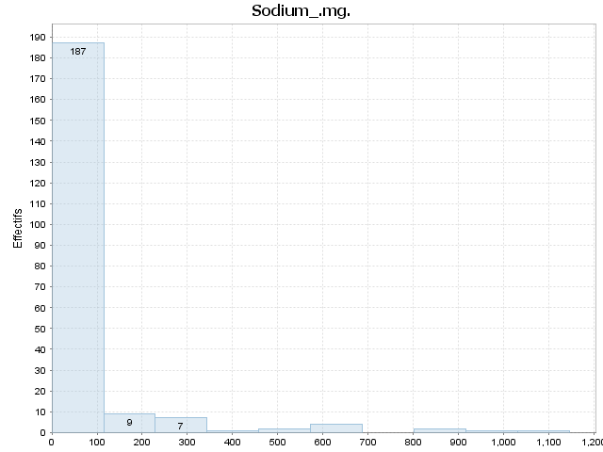

Index | [Borne inf | Borne sup[ | Moyenne | Ecart-type | Effectif | % | Densité | % cumulé | Fréquence cumulée | Densité cumulée
1 | 0.000 | 114.600 | 29.166 | 30.762 | 187.000 | 87.383 | 0.008 | 87.383 | 0.874 | 0.008
2 | 114.600 | 229.200 | 160.111 | 38.985 | 9.000 | 4.206 | 0.000 | 91.589 | 0.916 | 0.008
3 | 229.200 | 343.800 | 290.857 | 31.077 | 7.000 | 3.271 | 0.000 | 94.860 | 0.949 | 0.008
4 | 343.800 | 458.400 | 423.000 | 0.000 | 1.000 | 0.467 | 0.000 | 95.327 | 0.953 | 0.008
5 | 458.400 | 573.000 | 563.000 | 4.243 | 2.000 | 0.935 | 0.000 | 96.262 | 0.963 | 0.008
6 | 573.000 | 687.600 | 614.000 | 27.055 | 4.000 | 1.869 | 0.000 | 98.131 | 0.981 | 0.009
7 | 687.600 | 802.200 |  |  | 0.000 | 0.000 | 0.000 | 98.131 | 0.981 | 0.009
8 | 802.200 | 916.800 | 857.000 | 21.213 | 2.000 | 0.935 | 0.000 | 99.065 | 0.991 | 0.009
9 | 916.800 | 1031.400 | 917.000 | 0.000 | 1.000 | 0.467 | 0.000 | 99.533 | 0.995 | 0.009
10 | 1031.400 | 1146.000 | 1146.000 | 0.000 | 1.000 | 0.467 | 0.000 | 100.000 | 1.000 | 0.009

Zinc_.mg.

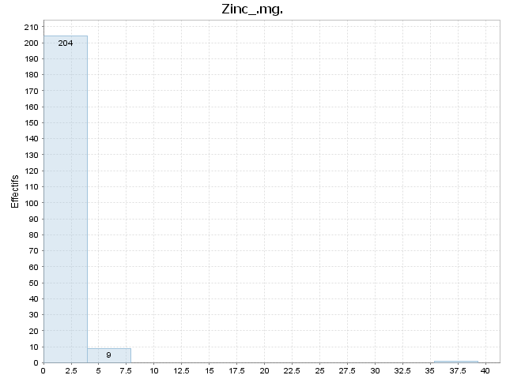

Index | [Borne inf | Borne sup[ | Moyenne | Ecart-type | Effectif | % | Densité | % cumulé | Fréquence cumulée | Densité cumulée
1 | 0.020 | 3.948 | 0.912 | 1.064 | 204.000 | 95.327 | 0.243 | 95.327 | 0.953 | 0.243
2 | 3.948 | 7.876 | 4.858 | 0.836 | 9.000 | 4.206 | 0.011 | 99.533 | 0.995 | 0.253
3 | 7.876 | 11.804 |  |  | 0.000 | 0.000 | 0.000 | 99.533 | 0.995 | 0.253
4 | 11.804 | 15.732 |  |  | 0.000 | 0.000 | 0.000 | 99.533 | 0.995 | 0.253
5 | 15.732 | 19.660 |  |  | 0.000 | 0.000 | 0.000 | 99.533 | 0.995 | 0.253
6 | 19.660 | 23.588 |  |  | 0.000 | 0.000 | 0.000 | 99.533 | 0.995 | 0.253
7 | 23.588 | 27.516 |  |  | 0.000 | 0.000 | 0.000 | 99.533 | 0.995 | 0.253
8 | 27.516 | 31.444 |  |  | 0.000 | 0.000 | 0.000 | 99.533 | 0.995 | 0.253
9 | 31.444 | 35.372 |  |  | 0.000 | 0.000 | 0.000 | 99.533 | 0.995 | 0.253
10 | 35.372 | 39.300 | 39.300 | 0.000 | 1.000 | 0.467 | 0.001 | 100.000 | 1.000 | 0.255

Copper_mg.

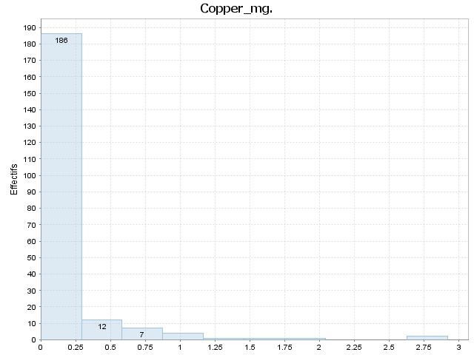

Index | [Borne inf | Borne sup[ | Moyenne | Ecart-type | Effectif | % | Densité | % cumulé | Fréquence cumulée | Densité cumulée
1 | 0.000 | 0.292 | 0.085 | 0.060 | 186.000 | 86.916 | 2.977 | 86.916 | 0.869 | 2.977
2 | 0.292 | 0.584 | 0.387 | 0.078 | 12.000 | 5.607 | 0.192 | 92.523 | 0.925 | 3.169
3 | 0.584 | 0.876 | 0.745 | 0.098 | 7.000 | 3.271 | 0.112 | 95.794 | 0.958 | 3.281
4 | 0.876 | 1.168 | 1.025 | 0.087 | 4.000 | 1.869 | 0.064 | 97.664 | 0.977 | 3.345
5 | 1.168 | 1.460 | 1.349 | 0.000 | 1.000 | 0.467 | 0.016 | 98.131 | 0.981 | 3.361
6 | 1.460 | 1.752 | 1.658 | 0.000 | 1.000 | 0.467 | 0.016 | 98.598 | 0.986 | 3.377
7 | 1.752 | 2.044 | 1.891 | 0.000 | 1.000 | 0.467 | 0.016 | 99.065 | 0.991 | 3.393
8 | 2.044 | 2.336 |  |  | 0.000 | 0.000 | 0.000 | 99.065 | 0.991 | 3.393
9 | 2.336 | 2.628 |  |  | 0.000 | 0.000 | 0.000 | 99.065 | 0.991 | 3.393
10 | 2.628 | 2.920 | 2.889 | 0.044 | 2.000 | 0.935 | 0.032 | 100.000 | 1.000 | 3.425

Manganese_.mg.

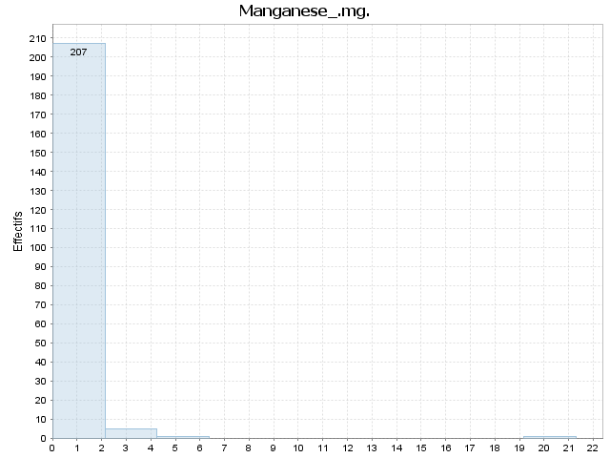

Index | [Borne inf | Borne sup[ | Moyenne | Ecart-type | Effectif | % | Densité | % cumulé | Fréquence cumulée | Densité cumulée
1 | 0.000 | 2.131 | 0.230 | 0.366 | 207.000 | 96.729 | 0.454 | 96.729 | 0.967 | 0.454
2 | 2.131 | 4.261 | 2.780 | 0.424 | 5.000 | 2.336 | 0.011 | 99.065 | 0.991 | 0.465
3 | 4.261 | 6.392 | 5.630 | 0.000 | 1.000 | 0.467 | 0.002 | 99.533 | 0.995 | 0.467
4 | 6.392 | 8.522 |  |  | 0.000 | 0.000 | 0.000 | 99.533 | 0.995 | 0.467
5 | 8.522 | 10.653 |  |  | 0.000 | 0.000 | 0.000 | 99.533 | 0.995 | 0.467
6 | 10.653 | 12.784 |  |  | 0.000 | 0.000 | 0.000 | 99.533 | 0.995 | 0.467
7 | 12.784 | 14.914 |  |  | 0.000 | 0.000 | 0.000 | 99.533 | 0.995 | 0.467
8 | 14.914 | 17.045 |  |  | 0.000 | 0.000 | 0.000 | 99.533 | 0.995 | 0.467
9 | 17.045 | 19.175 |  |  | 0.000 | 0.000 | 0.000 | 99.533 | 0.995 | 0.467
10 | 19.175 | 21.306 | 21.306 | 0.000 | 1.000 | 0.467 | 0.002 | 100.000 | 1.000 | 0.469

Selenium_.µg.

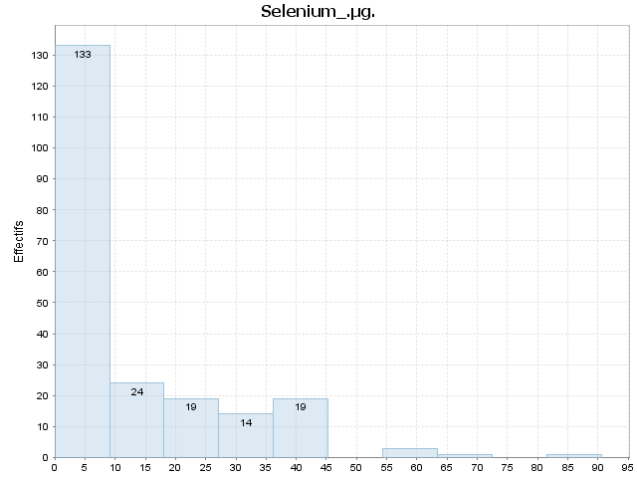

Index | [Borne inf | Borne sup[ | Moyenne | Ecart-type | Effectif | % | Densité | % cumulé | Fréquence cumulée | Densité cumulée
1 | 0.000 | 9.060 | 1.322 | 2.286 | 133.000 | 62.150 | 0.069 | 62.150 | 0.621 | 0.069
2 | 9.060 | 18.120 | 13.546 | 2.062 | 24.000 | 11.215 | 0.012 | 73.364 | 0.734 | 0.081
3 | 18.120 | 27.180 | 22.684 | 2.401 | 19.000 | 8.879 | 0.010 | 82.243 | 0.822 | 0.091
4 | 27.180 | 36.240 | 31.286 | 2.134 | 14.000 | 6.542 | 0.007 | 88.785 | 0.888 | 0.098
5 | 36.240 | 45.300 | 39.900 | 4.000 | 19.000 | 8.879 | 0.010 | 97.664 | 0.977 | 0.108
6 | 45.300 | 54.360 |  |  | 0.000 | 0.000 | 0.000 | 97.664 | 0.977 | 0.108
7 | 54.360 | 63.420 | 58.333 | 4.277 | 3.000 | 1.402 | 0.002 | 99.065 | 0.991 | 0.109
8 | 63.420 | 72.480 | 63.600 | 0.000 | 1.000 | 0.467 | 0.001 | 99.533 | 0.995 | 0.110
9 | 72.480 | 81.540 |  |  | 0.000 | 0.000 | 0.000 | 99.533 | 0.995 | 0.110
10 | 81.540 | 90.600 | 90.600 | 0.000 | 1.000 | 0.467 | 0.001 | 100.000 | 1.000 | 0.110

Vit_C_.mg.

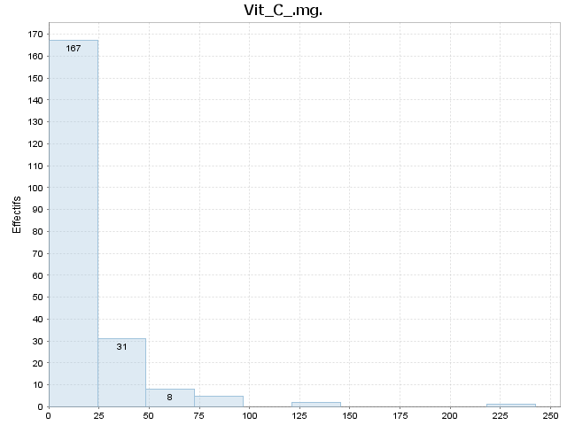

Index | [Borne inf | Borne sup[ | Moyenne | Ecart-type | Effectif | % | Densité | % cumulé | Fréquence cumulée | Densité cumulée
1 | 0.000 | 24.250 | 4.046 | 5.805 | 167.000 | 78.037 | 0.032 | 78.037 | 0.780 | 0.032
2 | 24.250 | 48.500 | 34.997 | 6.572 | 31.000 | 14.486 | 0.006 | 92.523 | 0.925 | 0.038
3 | 48.500 | 72.750 | 56.000 | 4.490 | 8.000 | 3.738 | 0.002 | 96.262 | 0.963 | 0.040
4 | 72.750 | 97.000 | 87.080 | 4.639 | 5.000 | 2.336 | 0.001 | 98.598 | 0.986 | 0.041
5 | 97.000 | 121.250 |  |  | 0.000 | 0.000 | 0.000 | 98.598 | 0.986 | 0.041
6 | 121.250 | 145.500 | 135.700 | 11.314 | 2.000 | 0.935 | 0.000 | 99.533 | 0.995 | 0.041
7 | 145.500 | 169.750 |  |  | 0.000 | 0.000 | 0.000 | 99.533 | 0.995 | 0.041
8 | 169.750 | 194.000 |  |  | 0.000 | 0.000 | 0.000 | 99.533 | 0.995 | 0.041
9 | 194.000 | 218.250 |  |  | 0.000 | 0.000 | 0.000 | 99.533 | 0.995 | 0.041
10 | 218.250 | 242.500 | 242.500 | 0.000 | 1.000 | 0.467 | 0.000 | 100.000 | 1.000 | 0.041

Thiamin_.mg.

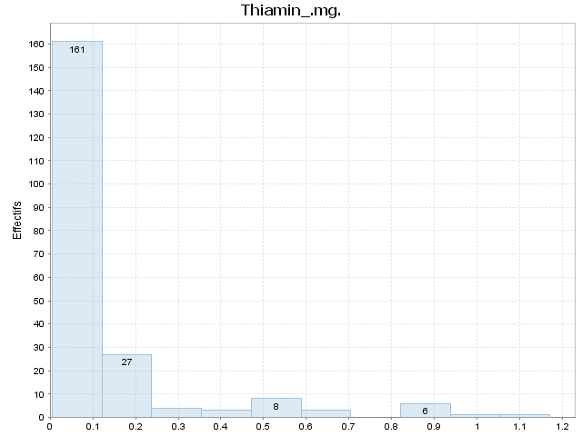

Index | [Borne inf | Borne sup[ | Moyenne | Ecart-type | Effectif | % | Densité | % cumulé | Fréquence cumulée | Densité cumulée
1 | 0.005 | 0.122 | 0.051 | 0.029 | 161.000 | 75.234 | 6.458 | 75.234 | 0.752 | 6.458
2 | 0.122 | 0.238 | 0.165 | 0.028 | 27.000 | 12.617 | 1.083 | 87.850 | 0.879 | 7.541
3 | 0.238 | 0.355 | 0.291 | 0.048 | 4.000 | 1.869 | 0.160 | 89.720 | 0.897 | 7.701
4 | 0.355 | 0.471 | 0.399 | 0.039 | 3.000 | 1.402 | 0.120 | 91.121 | 0.911 | 7.822
5 | 0.471 | 0.588 | 0.542 | 0.037 | 8.000 | 3.738 | 0.321 | 94.860 | 0.949 | 8.142
6 | 0.588 | 0.704 | 0.623 | 0.016 | 3.000 | 1.402 | 0.120 | 96.262 | 0.963 | 8.263
7 | 0.704 | 0.821 |  |  | 0.000 | 0.000 | 0.000 | 96.262 | 0.963 | 8.263
8 | 0.821 | 0.937 | 0.879 | 0.018 | 6.000 | 2.804 | 0.241 | 99.065 | 0.991 | 8.503
9 | 0.937 | 1.054 | 0.998 | 0.000 | 1.000 | 0.467 | 0.040 | 99.533 | 0.995 | 8.544
10 | 1.054 | 1.170 | 1.170 | 0.000 | 1.000 | 0.467 | 0.040 | 100.000 | 1.000 | 8.584

Riboflavin_.mg.

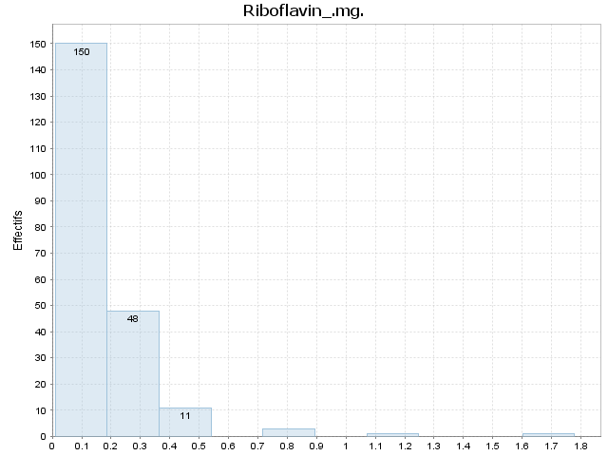

Index | [Borne inf | Borne sup[ | Moyenne | Ecart-type | Effectif | % | Densité | % cumulé | Fréquence cumulée | Densité cumulée
1 | 0.010 | 0.187 | 0.063 | 0.042 | 150.000 | 70.093 | 3.965 | 70.093 | 0.701 | 3.965
2 | 0.187 | 0.364 | 0.255 | 0.051 | 48.000 | 22.430 | 1.269 | 92.523 | 0.925 | 5.233
3 | 0.364 | 0.540 | 0.431 | 0.046 | 11.000 | 5.140 | 0.291 | 97.664 | 0.977 | 5.524
4 | 0.540 | 0.717 |  |  | 0.000 | 0.000 | 0.000 | 97.664 | 0.977 | 5.524
5 | 0.717 | 0.894 | 0.835 | 0.041 | 3.000 | 1.402 | 0.079 | 99.065 | 0.991 | 5.603
6 | 0.894 | 1.071 |  |  | 0.000 | 0.000 | 0.000 | 99.065 | 0.991 | 5.603
7 | 1.071 | 1.248 | 1.160 | 0.000 | 1.000 | 0.467 | 0.026 | 99.533 | 0.995 | 5.630
8 | 1.248 | 1.424 |  |  | 0.000 | 0.000 | 0.000 | 99.533 | 0.995 | 5.630
9 | 1.424 | 1.601 |  |  | 0.000 | 0.000 | 0.000 | 99.533 | 0.995 | 5.630
10 | 1.601 | 1.778 | 1.778 | 0.000 | 1.000 | 0.467 | 0.026 | 100.000 | 1.000 | 5.656

Niacin_.mg.



Index | [Borne inf | Borne sup[ | Moyenne | Ecart-type | Effectif | % | Densité | % cumulé | Fréquence cumulée | Densité cumulée
1 | 0.022 | 1.867 | 0.626 | 0.468 | 141.000 | 65.888 | 0.357 | 65.888 | 0.659 | 0.357
2 | 1.867 | 3.713 | 2.505 | 0.508 | 25.000 | 11.682 | 0.063 | 77.570 | 0.776 | 0.420
3 | 3.713 | 5.558 | 4.686 | 0.528 | 17.000 | 7.944 | 0.043 | 85.514 | 0.855 | 0.463
4 | 5.558 | 7.403 | 6.449 | 0.536 | 17.000 | 7.944 | 0.043 | 93.458 | 0.935 | 0.506
5 | 7.403 | 9.249 | 8.349 | 0.460 | 9.000 | 4.206 | 0.023 | 97.664 | 0.977 | 0.529
6 | 9.249 | 11.094 | 9.523 | 0.178 | 3.000 | 1.402 | 0.008 | 99.065 | 0.991 | 0.537
7 | 11.094 | 12.939 | 12.066 | 0.000 | 1.000 | 0.467 | 0.003 | 99.533 | 0.995 | 0.539
8 | 12.939 | 14.784 |  |  | 0.000 | 0.000 | 0.000 | 99.533 | 0.995 | 0.539
9 | 14.784 | 16.630 |  |  | 0.000 | 0.000 | 0.000 | 99.533 | 0.995 | 0.539
10 | 16.630 | 18.475 | 18.475 | 0.000 | 1.000 | 0.467 | 0.003 | 100.000 | 1.000 | 0.542

Panto_Acid_mg.

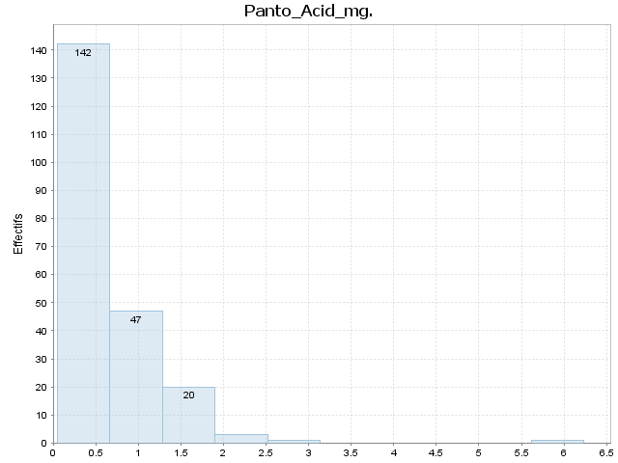

Index | [Borne inf | Borne sup[ | Moyenne | Ecart-type | Effectif | % | Densité | % cumulé | Fréquence cumulée | Densité cumulée
1 | 0.046 | 0.665 | 0.271 | 0.157 | 142.000 | 66.355 | 1.072 | 66.355 | 0.664 | 1.072
2 | 0.665 | 1.283 | 0.836 | 0.141 | 47.000 | 21.963 | 0.355 | 88.318 | 0.883 | 1.427
3 | 1.283 | 1.902 | 1.548 | 0.158 | 20.000 | 9.346 | 0.151 | 97.664 | 0.977 | 1.579
4 | 1.902 | 2.521 | 1.997 | 0.125 | 3.000 | 1.402 | 0.023 | 99.065 | 0.991 | 1.601
5 | 2.521 | 3.140 | 3.000 | 0.000 | 1.000 | 0.467 | 0.008 | 99.533 | 0.995 | 1.609
6 | 3.140 | 3.758 |  |  | 0.000 | 0.000 | 0.000 | 99.533 | 0.995 | 1.609
7 | 3.758 | 4.377 |  |  | 0.000 | 0.000 | 0.000 | 99.533 | 0.995 | 1.609
8 | 4.377 | 4.996 |  |  | 0.000 | 0.000 | 0.000 | 99.533 | 0.995 | 1.609
9 | 4.996 | 5.614 |  |  | 0.000 | 0.000 | 0.000 | 99.533 | 0.995 | 1.609
10 | 5.614 | 6.233 | 6.233 | 0.000 | 1.000 | 0.467 | 0.008 | 100.000 | 1.000 | 1.616

Vit_B6_.mg.

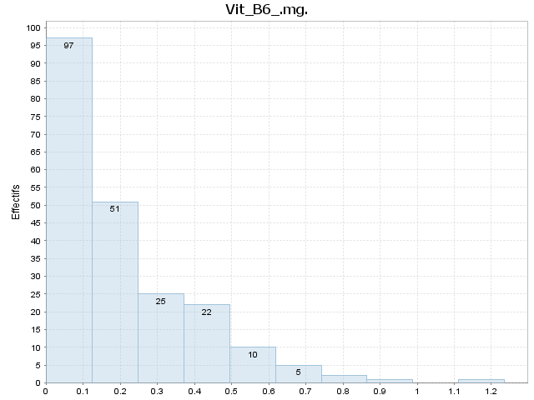

Index | [Borne inf | Borne sup[ | Moyenne | Ecart-type | Effectif | % | Densité | % cumulé | Fréquence cumulée | Densité cumulée
1 | 0.002 | 0.125 | 0.062 | 0.030 | 97.000 | 45.327 | 3.676 | 45.327 | 0.453 | 3.676
2 | 0.125 | 0.249 | 0.178 | 0.034 | 51.000 | 23.832 | 1.933 | 69.159 | 0.692 | 5.609
3 | 0.249 | 0.372 | 0.306 | 0.036 | 25.000 | 11.682 | 0.947 | 80.841 | 0.808 | 6.556
4 | 0.372 | 0.495 | 0.430 | 0.035 | 22.000 | 10.280 | 0.834 | 91.121 | 0.911 | 7.390
5 | 0.495 | 0.619 | 0.557 | 0.038 | 10.000 | 4.673 | 0.379 | 95.794 | 0.958 | 7.769
6 | 0.619 | 0.742 | 0.658 | 0.041 | 5.000 | 2.336 | 0.189 | 98.131 | 0.981 | 7.959
7 | 0.742 | 0.865 | 0.815 | 0.054 | 2.000 | 0.935 | 0.076 | 99.065 | 0.991 | 8.035
8 | 0.865 | 0.988 | 0.933 | 0.000 | 1.000 | 0.467 | 0.038 | 99.533 | 0.995 | 8.072
9 | 0.988 | 1.112 |  |  | 0.000 | 0.000 | 0.000 | 99.533 | 0.995 | 8.072
10 | 1.112 | 1.235 | 1.235 | 0.000 | 1.000 | 0.467 | 0.038 | 100.000 | 1.000 | 8.110

Folate_Tot_.µg.

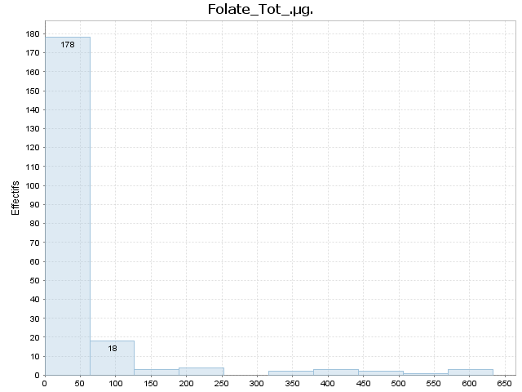

Index | [Borne inf | Borne sup[ | Moyenne | Ecart-type | Effectif | % | Densité | % cumulé | Fréquence cumulée | Densité cumulée
1 | 0.000 | 63.300 | 16.888 | 14.543 | 178.000 | 83.178 | 0.013 | 83.178 | 0.832 | 0.013
2 | 63.300 | 126.600 | 87.389 | 17.328 | 18.000 | 8.411 | 0.001 | 91.589 | 0.916 | 0.014
3 | 126.600 | 189.900 | 148.000 | 22.605 | 3.000 | 1.402 | 0.000 | 92.991 | 0.930 | 0.015
4 | 189.900 | 253.200 | 215.250 | 23.684 | 4.000 | 1.869 | 0.000 | 94.860 | 0.949 | 0.015
5 | 253.200 | 316.500 |  |  | 0.000 | 0.000 | 0.000 | 94.860 | 0.949 | 0.015
6 | 316.500 | 379.800 | 360.000 | 21.213 | 2.000 | 0.935 | 0.000 | 95.794 | 0.958 | 0.015
7 | 379.800 | 443.100 | 401.667 | 18.717 | 3.000 | 1.402 | 0.000 | 97.196 | 0.972 | 0.015
8 | 443.100 | 506.400 | 461.500 | 24.749 | 2.000 | 0.935 | 0.000 | 98.131 | 0.981 | 0.016
9 | 506.400 | 569.700 | 557.000 | 0.000 | 1.000 | 0.467 | 0.000 | 98.598 | 0.986 | 0.016
10 | 569.700 | 633.000 | 615.333 | 24.007 | 3.000 | 1.402 | 0.000 | 100.000 | 1.000 | 0.016

Folic_Acid_.µg.

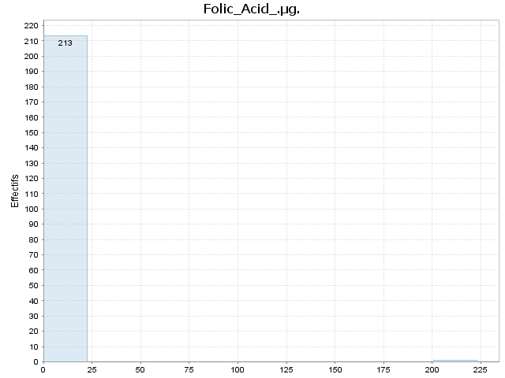

Index | [Borne inf | Borne sup[ | Moyenne | Ecart-type | Effectif | % | Densité | % cumulé | Fréquence cumulée | Densité cumulée
1 | 0.000 | 22.300 | 0.000 | 0.000 | 213.000 | 99.533 | 0.045 | 99.533 | 0.995 | 0.045
2 | 22.300 | 44.600 |  |  | 0.000 | 0.000 | 0.000 | 99.533 | 0.995 | 0.045
3 | 44.600 | 66.900 |  |  | 0.000 | 0.000 | 0.000 | 99.533 | 0.995 | 0.045
4 | 66.900 | 89.200 |  |  | 0.000 | 0.000 | 0.000 | 99.533 | 0.995 | 0.045
5 | 89.200 | 111.500 |  |  | 0.000 | 0.000 | 0.000 | 99.533 | 0.995 | 0.045
6 | 111.500 | 133.800 |  |  | 0.000 | 0.000 | 0.000 | 99.533 | 0.995 | 0.045
7 | 133.800 | 156.100 |  |  | 0.000 | 0.000 | 0.000 | 99.533 | 0.995 | 0.045
8 | 156.100 | 178.400 |  |  | 0.000 | 0.000 | 0.000 | 99.533 | 0.995 | 0.045
9 | 178.400 | 200.700 |  |  | 0.000 | 0.000 | 0.000 | 99.533 | 0.995 | 0.045
10 | 200.700 | 223.000 | 223.000 | 0.000 | 1.000 | 0.467 | 0.000 | 100.000 | 1.000 | 0.045

Food_Folate_.µg.

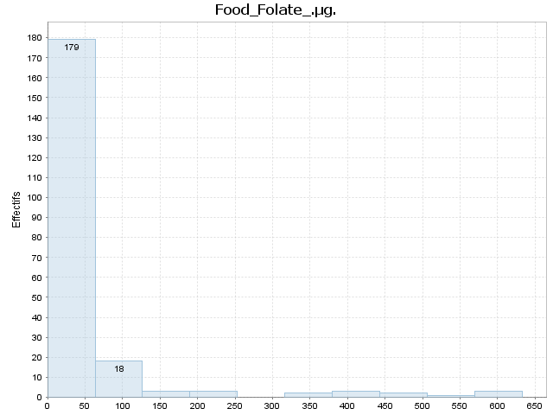

Index | [Borne inf | Borne sup[ | Moyenne | Ecart-type | Effectif | % | Densité | % cumulé | Fréquence cumulée | Densité cumulée
1 | 0.000 | 63.300 | 16.838 | 14.517 | 179.000 | 83.645 | 0.013 | 83.645 | 0.836 | 0.013
2 | 63.300 | 126.600 | 87.389 | 17.328 | 18.000 | 8.411 | 0.001 | 92.056 | 0.921 | 0.015
3 | 126.600 | 189.900 | 148.000 | 22.605 | 3.000 | 1.402 | 0.000 | 93.458 | 0.935 | 0.015
4 | 189.900 | 253.200 | 210.000 | 26.000 | 3.000 | 1.402 | 0.000 | 94.860 | 0.949 | 0.015
5 | 253.200 | 316.500 |  |  | 0.000 | 0.000 | 0.000 | 94.860 | 0.949 | 0.015
6 | 316.500 | 379.800 | 360.000 | 21.213 | 2.000 | 0.935 | 0.000 | 95.794 | 0.958 | 0.015
7 | 379.800 | 443.100 | 401.667 | 18.717 | 3.000 | 1.402 | 0.000 | 97.196 | 0.972 | 0.015
8 | 443.100 | 506.400 | 461.500 | 24.749 | 2.000 | 0.935 | 0.000 | 98.131 | 0.981 | 0.016
9 | 506.400 | 569.700 | 557.000 | 0.000 | 1.000 | 0.467 | 0.000 | 98.598 | 0.986 | 0.016
10 | 569.700 | 633.000 | 615.333 | 24.007 | 3.000 | 1.402 | 0.000 | 100.000 | 1.000 | 0.016

Folate_DFE_.µg.



Index | [Borne inf | Borne sup[ | Moyenne | Ecart-type | Effectif | % | Densité | % cumulé | Fréquence cumulée | Densité cumulée
1 | 0.000 | 63.300 | 16.888 | 14.543 | 178.000 | 83.178 | 0.013 | 83.178 | 0.832 | 0.013
2 | 63.300 | 126.600 | 87.389 | 17.328 | 18.000 | 8.411 | 0.001 | 91.589 | 0.916 | 0.014
3 | 126.600 | 189.900 | 148.000 | 22.605 | 3.000 | 1.402 | 0.000 | 92.991 | 0.930 | 0.015
4 | 189.900 | 253.200 | 210.000 | 26.000 | 3.000 | 1.402 | 0.000 | 94.393 | 0.944 | 0.015
5 | 253.200 | 316.500 |  |  | 0.000 | 0.000 | 0.000 | 94.393 | 0.944 | 0.015
6 | 316.500 | 379.800 | 360.000 | 21.213 | 2.000 | 0.935 | 0.000 | 95.327 | 0.953 | 0.015
7 | 379.800 | 443.100 | 398.000 | 16.951 | 4.000 | 1.869 | 0.000 | 97.196 | 0.972 | 0.015
8 | 443.100 | 506.400 | 461.500 | 24.749 | 2.000 | 0.935 | 0.000 | 98.131 | 0.981 | 0.016
9 | 506.400 | 569.700 | 557.000 | 0.000 | 1.000 | 0.467 | 0.000 | 98.598 | 0.986 | 0.016
10 | 569.700 | 633.000 | 615.333 | 24.007 | 3.000 | 1.402 | 0.000 | 100.000 | 1.000 | 0.016

Choline_Tot_..mg.

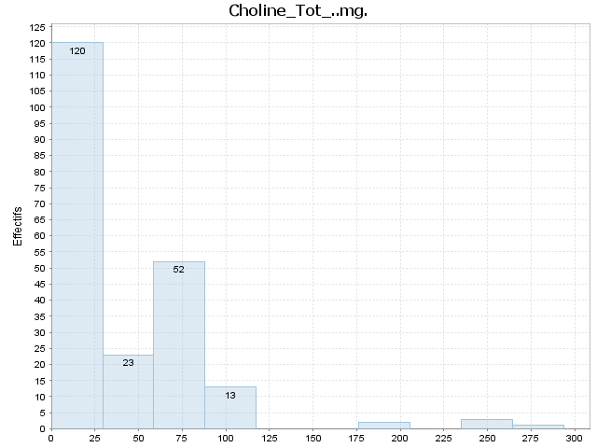

Index | [Borne inf | Borne sup[ | Moyenne | Ecart-type | Effectif | % | Densité | % cumulé | Fréquence cumulée | Densité cumulée
1 | 0.000 | 29.380 | 10.574 | 6.002 | 120.000 | 56.075 | 0.019 | 56.075 | 0.561 | 0.019
2 | 29.380 | 58.760 | 45.496 | 9.498 | 23.000 | 10.748 | 0.004 | 66.822 | 0.668 | 0.023
3 | 58.760 | 88.140 | 68.548 | 6.478 | 52.000 | 24.299 | 0.008 | 91.121 | 0.911 | 0.031
4 | 88.140 | 117.520 | 96.477 | 6.737 | 13.000 | 6.075 | 0.002 | 97.196 | 0.972 | 0.033
5 | 117.520 | 146.900 |  |  | 0.000 | 0.000 | 0.000 | 97.196 | 0.972 | 0.033
6 | 146.900 | 176.280 |  |  | 0.000 | 0.000 | 0.000 | 97.196 | 0.972 | 0.033
7 | 176.280 | 205.660 | 192.500 | 2.687 | 2.000 | 0.935 | 0.000 | 98.131 | 0.981 | 0.033
8 | 205.660 | 235.040 |  |  | 0.000 | 0.000 | 0.000 | 98.131 | 0.981 | 0.033
9 | 235.040 | 264.420 | 263.400 | 0.000 | 3.000 | 1.402 | 0.000 | 99.533 | 0.995 | 0.034
10 | 264.420 | 293.800 | 293.800 | 0.000 | 1.000 | 0.467 | 0.000 | 100.000 | 1.000 | 0.034

Vit_B12_.µg.



Index | [Borne inf | Borne sup[ | Moyenne | Ecart-type | Effectif | % | Densité | % cumulé | Fréquence cumulée | Densité cumulée
1 | 0.000 | 2.000 | 0.310 | 0.574 | 182.000 | 85.047 | 0.425 | 85.047 | 0.850 | 0.425
2 | 2.000 | 4.000 | 2.545 | 0.462 | 19.000 | 8.879 | 0.044 | 93.925 | 0.939 | 0.470
3 | 4.000 | 6.000 | 5.063 | 0.356 | 3.000 | 1.402 | 0.007 | 95.327 | 0.953 | 0.477
4 | 6.000 | 8.000 | 7.790 | 0.000 | 1.000 | 0.467 | 0.002 | 95.794 | 0.958 | 0.479
5 | 8.000 | 10.000 | 8.990 | 0.335 | 4.000 | 1.869 | 0.009 | 97.664 | 0.977 | 0.488
6 | 10.000 | 12.000 | 11.280 | 0.000 | 1.000 | 0.467 | 0.002 | 98.131 | 0.981 | 0.491
7 | 12.000 | 14.000 | 12.835 | 1.181 | 2.000 | 0.935 | 0.005 | 99.065 | 0.991 | 0.495
8 | 14.000 | 16.000 |  |  | 0.000 | 0.000 | 0.000 | 99.065 | 0.991 | 0.495
9 | 16.000 | 18.000 | 16.580 | 0.000 | 1.000 | 0.467 | 0.002 | 99.533 | 0.995 | 0.498
10 | 18.000 | 20.000 | 20.000 | 0.000 | 1.000 | 0.467 | 0.002 | 100.000 | 1.000 | 0.500

Vit_A_IU

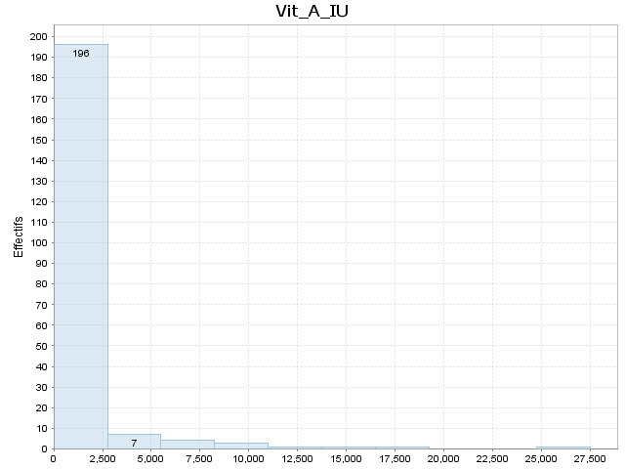

Index | [Borne inf | Borne sup[ | Moyenne | Ecart-type | Effectif | % | Densité | % cumulé | Fréquence cumulée | Densité cumulée
1 | 0.000 | 2752.100 | 252.995 | 464.873 | 196.000 | 91.589 | 0.000 | 91.589 | 0.916 | 0.000
2 | 2752.100 | 5504.200 | 3911.143 | 801.397 | 7.000 | 3.271 | 0.000 | 94.860 | 0.949 | 0.000
3 | 5504.200 | 8256.300 | 6518.250 | 775.625 | 4.000 | 1.869 | 0.000 | 96.729 | 0.967 | 0.000
4 | 8256.300 | 11008.400 | 9350.333 | 824.324 | 3.000 | 1.402 | 0.000 | 98.131 | 0.981 | 0.000
5 | 11008.400 | 13760.500 | 11078.000 | 0.000 | 1.000 | 0.467 | 0.000 | 98.598 | 0.986 | 0.000
6 | 13760.500 | 16512.600 | 14187.000 | 0.000 | 1.000 | 0.467 | 0.000 | 99.065 | 0.991 | 0.000
7 | 16512.600 | 19264.700 | 16706.000 | 0.000 | 1.000 | 0.467 | 0.000 | 99.533 | 0.995 | 0.000
8 | 19264.700 | 22016.800 |  |  | 0.000 | 0.000 | 0.000 | 99.533 | 0.995 | 0.000
9 | 22016.800 | 24768.900 |  |  | 0.000 | 0.000 | 0.000 | 99.533 | 0.995 | 0.000
10 | 24768.900 | 27521.000 | 27521.000 | 0.000 | 1.000 | 0.467 | 0.000 | 100.000 | 1.000 | 0.000

Retinol_.µg.

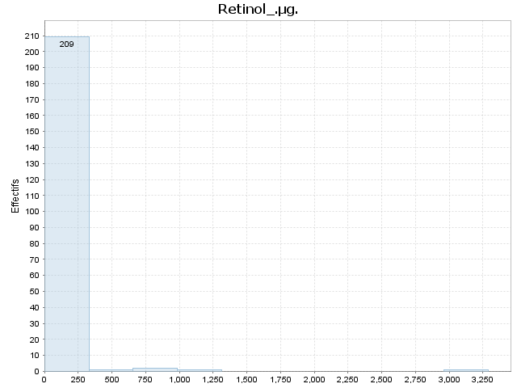

Index | [Borne inf | Borne sup[ | Moyenne | Ecart-type | Effectif | % | Densité | % cumulé | Fréquence cumulée | Densité cumulée
1 | 0.000 | 329.000 | 15.148 | 43.508 | 209.000 | 97.664 | 0.003 | 97.664 | 0.977 | 0.003
2 | 329.000 | 658.000 | 655.000 | 0.000 | 1.000 | 0.467 | 0.000 | 98.131 | 0.981 | 0.003
3 | 658.000 | 987.000 | 671.000 | 0.000 | 2.000 | 0.935 | 0.000 | 99.065 | 0.991 | 0.003
4 | 987.000 | 1316.000 | 1043.000 | 0.000 | 1.000 | 0.467 | 0.000 | 99.533 | 0.995 | 0.003
5 | 1316.000 | 1645.000 |  |  | 0.000 | 0.000 | 0.000 | 99.533 | 0.995 | 0.003
6 | 1645.000 | 1974.000 |  |  | 0.000 | 0.000 | 0.000 | 99.533 | 0.995 | 0.003
7 | 1974.000 | 2303.000 |  |  | 0.000 | 0.000 | 0.000 | 99.533 | 0.995 | 0.003
8 | 2303.000 | 2632.000 |  |  | 0.000 | 0.000 | 0.000 | 99.533 | 0.995 | 0.003
9 | 2632.000 | 2961.000 |  |  | 0.000 | 0.000 | 0.000 | 99.533 | 0.995 | 0.003
10 | 2961.000 | 3290.000 | 3290.000 | 0.000 | 1.000 | 0.467 | 0.000 | 100.000 | 1.000 | 0.003

Alpha_Carot_.µg.

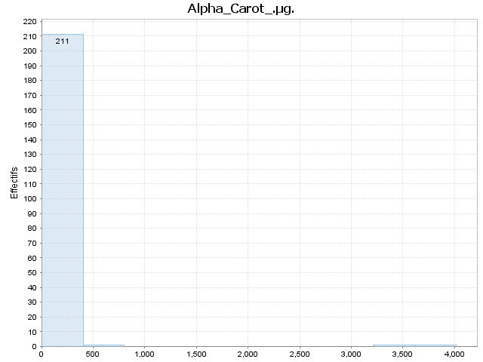

Index | [Borne inf | Borne sup[ | Moyenne | Ecart-type | Effectif | % | Densité | % cumulé | Fréquence cumulée | Densité cumulée
1 | 0.000 | 401.600 | 7.313 | 30.375 | 211.000 | 98.598 | 0.002 | 98.598 | 0.986 | 0.002
2 | 401.600 | 803.200 | 629.000 | 0.000 | 1.000 | 0.467 | 0.000 | 99.065 | 0.991 | 0.002
3 | 803.200 | 1204.800 |  |  | 0.000 | 0.000 | 0.000 | 99.065 | 0.991 | 0.002
4 | 1204.800 | 1606.400 |  |  | 0.000 | 0.000 | 0.000 | 99.065 | 0.991 | 0.002
5 | 1606.400 | 2008.000 |  |  | 0.000 | 0.000 | 0.000 | 99.065 | 0.991 | 0.002
6 | 2008.000 | 2409.600 |  |  | 0.000 | 0.000 | 0.000 | 99.065 | 0.991 | 0.002
7 | 2409.600 | 2811.200 |  |  | 0.000 | 0.000 | 0.000 | 99.065 | 0.991 | 0.002
8 | 2811.200 | 3212.800 |  |  | 0.000 | 0.000 | 0.000 | 99.065 | 0.991 | 0.002
9 | 3212.800 | 3614.400 | 3477.000 | 0.000 | 1.000 | 0.467 | 0.000 | 99.533 | 0.995 | 0.002
10 | 3614.400 | 4016.000 | 4016.000 | 0.000 | 1.000 | 0.467 | 0.000 | 100.000 | 1.000 | 0.002

Beta_Carot_.µg.

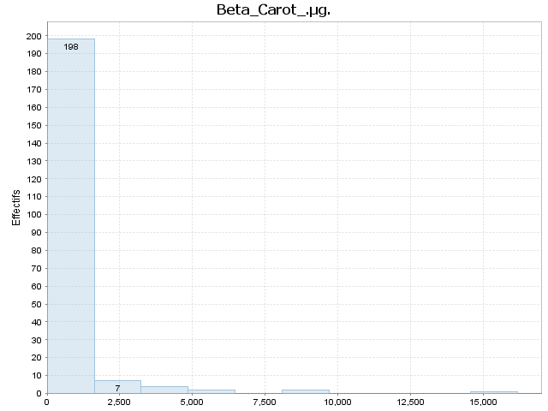

Index | [Borne inf | Borne sup[ | Moyenne | Ecart-type | Effectif | % | Densité | % cumulé | Fréquence cumulée | Densité cumulée
1 | 0.000 | 1619.400 | 88.985 | 214.081 | 198.000 | 92.523 | 0.001 | 92.523 | 0.925 | 0.001
2 | 1619.400 | 3238.800 | 2450.857 | 590.750 | 7.000 | 3.271 | 0.000 | 95.794 | 0.958 | 0.001
3 | 3238.800 | 4858.200 | 3875.500 | 460.953 | 4.000 | 1.869 | 0.000 | 97.664 | 0.977 | 0.001
4 | 4858.200 | 6477.600 | 5740.000 | 161.220 | 2.000 | 0.935 | 0.000 | 98.598 | 0.986 | 0.001
5 | 6477.600 | 8097.000 |  |  | 0.000 | 0.000 | 0.000 | 98.598 | 0.986 | 0.001
6 | 8097.000 | 9716.400 | 8397.000 | 158.392 | 2.000 | 0.935 | 0.000 | 99.533 | 0.995 | 0.001
7 | 9716.400 | 11335.800 |  |  | 0.000 | 0.000 | 0.000 | 99.533 | 0.995 | 0.001
8 | 11335.800 | 12955.200 |  |  | 0.000 | 0.000 | 0.000 | 99.533 | 0.995 | 0.001
9 | 12955.200 | 14574.600 |  |  | 0.000 | 0.000 | 0.000 | 99.533 | 0.995 | 0.001
10 | 14574.600 | 16194.000 | 16194.000 | 0.000 | 1.000 | 0.467 | 0.000 | 100.000 | 1.000 | 0.001

Beta_Crypt_.µg.

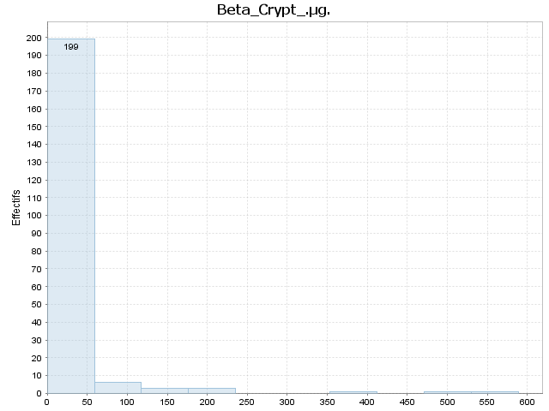

Index | [Borne inf | Borne sup[ | Moyenne | Ecart-type | Effectif | % | Densité | % cumulé | Fréquence cumulée | Densité cumulée
1 | 0.000 | 58.900 | 2.291 | 7.105 | 199.000 | 92.991 | 0.016 | 92.991 | 0.930 | 0.016
2 | 58.900 | 117.800 | 96.333 | 19.967 | 6.000 | 2.804 | 0.000 | 95.794 | 0.958 | 0.016
3 | 117.800 | 176.700 | 153.000 | 27.713 | 3.000 | 1.402 | 0.000 | 97.196 | 0.972 | 0.017
4 | 176.700 | 235.600 | 203.000 | 10.536 | 3.000 | 1.402 | 0.000 | 98.598 | 0.986 | 0.017
5 | 235.600 | 294.500 |  |  | 0.000 | 0.000 | 0.000 | 98.598 | 0.986 | 0.017
6 | 294.500 | 353.400 |  |  | 0.000 | 0.000 | 0.000 | 98.598 | 0.986 | 0.017
7 | 353.400 | 412.300 | 407.000 | 0.000 | 1.000 | 0.467 | 0.000 | 99.065 | 0.991 | 0.017
8 | 412.300 | 471.200 |  |  | 0.000 | 0.000 | 0.000 | 99.065 | 0.991 | 0.017
9 | 471.200 | 530.100 | 490.000 | 0.000 | 1.000 | 0.467 | 0.000 | 99.533 | 0.995 | 0.017
10 | 530.100 | 589.000 | 589.000 | 0.000 | 1.000 | 0.467 | 0.000 | 100.000 | 1.000 | 0.017

Lycopene_.µg.

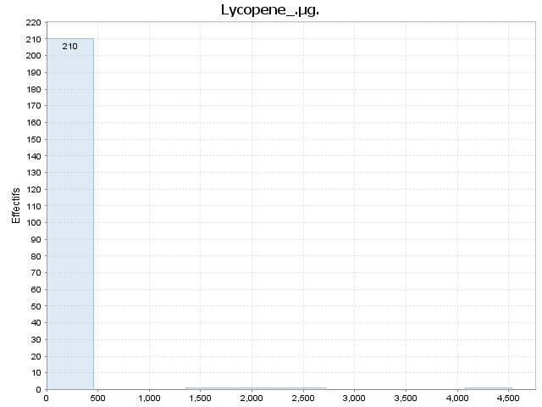

Index | [Borne inf | Borne sup[ | Moyenne | Ecart-type | Effectif | % | Densité | % cumulé | Fréquence cumulée | Densité cumulée
1 | 0.000 | 453.200 | 0.276 | 2.927 | 210.000 | 98.131 | 0.002 | 98.131 | 0.981 | 0.002
2 | 453.200 | 906.400 |  |  | 0.000 | 0.000 | 0.000 | 98.131 | 0.981 | 0.002
3 | 906.400 | 1359.600 |  |  | 0.000 | 0.000 | 0.000 | 98.131 | 0.981 | 0.002
4 | 1359.600 | 1812.800 | 1419.000 | 0.000 | 1.000 | 0.467 | 0.000 | 98.598 | 0.986 | 0.002
5 | 1812.800 | 2266.000 | 1828.000 | 0.000 | 1.000 | 0.467 | 0.000 | 99.065 | 0.991 | 0.002
6 | 2266.000 | 2719.200 | 2573.000 | 0.000 | 1.000 | 0.467 | 0.000 | 99.533 | 0.995 | 0.002
7 | 2719.200 | 3172.400 |  |  | 0.000 | 0.000 | 0.000 | 99.533 | 0.995 | 0.002
8 | 3172.400 | 3625.600 |  |  | 0.000 | 0.000 | 0.000 | 99.533 | 0.995 | 0.002
9 | 3625.600 | 4078.800 |  |  | 0.000 | 0.000 | 0.000 | 99.533 | 0.995 | 0.002
10 | 4078.800 | 4532.000 | 4532.000 | 0.000 | 1.000 | 0.467 | 0.000 | 100.000 | 1.000 | 0.002

Lut.Zea_..µg.

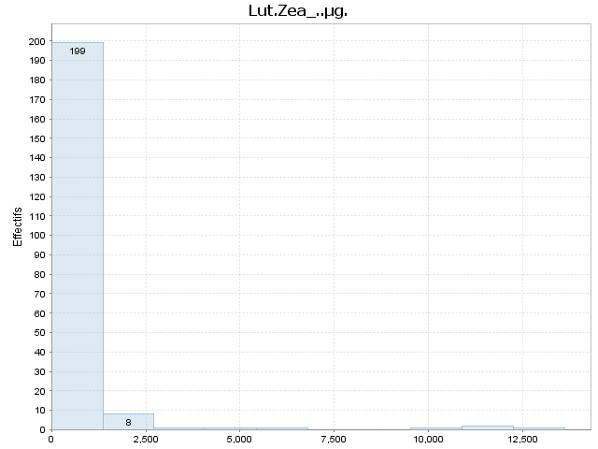

Index | [Borne inf | Borne sup[ | Moyenne | Ecart-type | Effectif | % | Densité | % cumulé | Fréquence cumulée | Densité cumulée
1 | 0.000 | 1361.000 | 73.985 | 168.107 | 199.000 | 92.991 | 0.001 | 92.991 | 0.930 | 0.001
2 | 1361.000 | 2722.000 | 1812.250 | 354.657 | 8.000 | 3.738 | 0.000 | 96.729 | 0.967 | 0.001
3 | 2722.000 | 4083.000 | 3555.000 | 0.000 | 1.000 | 0.467 | 0.000 | 97.196 | 0.972 | 0.001
4 | 4083.000 | 5444.000 | 4323.000 | 0.000 | 1.000 | 0.467 | 0.000 | 97.664 | 0.977 | 0.001
5 | 5444.000 | 6805.000 | 5767.000 | 0.000 | 1.000 | 0.467 | 0.000 | 98.131 | 0.981 | 0.001
6 | 6805.000 | 8166.000 |  |  | 0.000 | 0.000 | 0.000 | 98.131 | 0.981 | 0.001
7 | 8166.000 | 9527.000 |  |  | 0.000 | 0.000 | 0.000 | 98.131 | 0.981 | 0.001
8 | 9527.000 | 10888.000 | 10300.000 | 0.000 | 1.000 | 0.467 | 0.000 | 98.598 | 0.986 | 0.001
9 | 10888.000 | 12249.000 | 11599.000 | 847.114 | 2.000 | 0.935 | 0.000 | 99.533 | 0.995 | 0.001
10 | 12249.000 | 13610.000 | 13610.000 | 0.000 | 1.000 | 0.467 | 0.000 | 100.000 | 1.000 | 0.001

Vit_E_.mg.

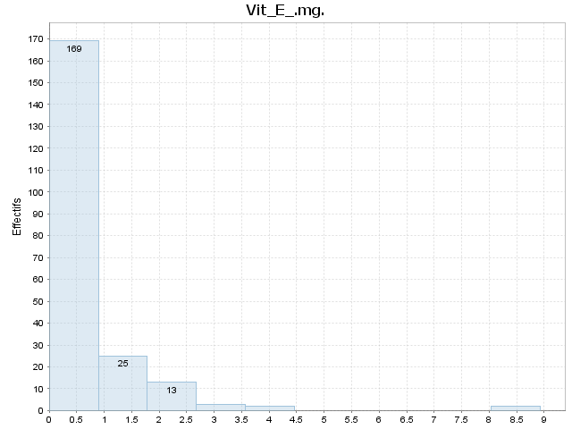

Index | [Borne inf | Borne sup[ | Moyenne | Ecart-type | Effectif | % | Densité | % cumulé | Fréquence cumulée | Densité cumulée
1 | 0.000 | 0.893 | 0.308 | 0.246 | 169.000 | 78.972 | 0.884 | 78.972 | 0.790 | 0.884
2 | 0.893 | 1.786 | 1.182 | 0.183 | 25.000 | 11.682 | 0.131 | 90.654 | 0.907 | 1.015
3 | 1.786 | 2.679 | 2.128 | 0.191 | 13.000 | 6.075 | 0.068 | 96.729 | 0.967 | 1.083
4 | 2.679 | 3.572 | 3.280 | 0.376 | 3.000 | 1.402 | 0.016 | 98.131 | 0.981 | 1.099
5 | 3.572 | 4.465 | 4.000 | 0.000 | 2.000 | 0.935 | 0.010 | 99.065 | 0.991 | 1.109
6 | 4.465 | 5.358 |  |  | 0.000 | 0.000 | 0.000 | 99.065 | 0.991 | 1.109
7 | 5.358 | 6.251 |  |  | 0.000 | 0.000 | 0.000 | 99.065 | 0.991 | 1.109
8 | 6.251 | 7.144 |  |  | 0.000 | 0.000 | 0.000 | 99.065 | 0.991 | 1.109
9 | 7.144 | 8.037 |  |  | 0.000 | 0.000 | 0.000 | 99.065 | 0.991 | 1.109
10 | 8.037 | 8.930 | 8.630 | 0.424 | 2.000 | 0.935 | 0.010 | 100.000 | 1.000 | 1.120

Vit_D_IU

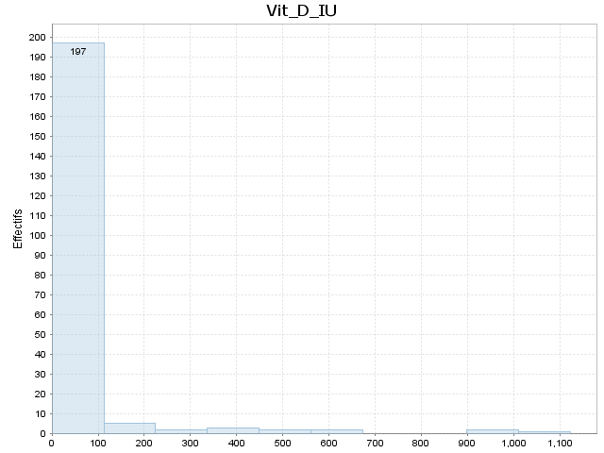

Index | [Borne inf | Borne sup[ | Moyenne | Ecart-type | Effectif | % | Densité | % cumulé | Fréquence cumulée | Densité cumulée
1 | 0.000 | 112.300 | 6.472 | 16.762 | 197.000 | 92.056 | 0.008 | 92.056 | 0.921 | 0.008
2 | 112.300 | 224.600 | 142.000 | 22.583 | 5.000 | 2.336 | 0.000 | 94.393 | 0.944 | 0.008
3 | 224.600 | 336.900 | 226.500 | 0.707 | 2.000 | 0.935 | 0.000 | 95.327 | 0.953 | 0.008
4 | 336.900 | 449.200 | 430.667 | 16.197 | 3.000 | 1.402 | 0.000 | 96.729 | 0.967 | 0.009
5 | 449.200 | 561.500 | 518.000 | 56.569 | 2.000 | 0.935 | 0.000 | 97.664 | 0.977 | 0.009
6 | 561.500 | 673.800 | 603.000 | 56.569 | 2.000 | 0.935 | 0.000 | 98.598 | 0.986 | 0.009
7 | 673.800 | 786.100 |  |  | 0.000 | 0.000 | 0.000 | 98.598 | 0.986 | 0.009
8 | 786.100 | 898.400 |  |  | 0.000 | 0.000 | 0.000 | 98.598 | 0.986 | 0.009
9 | 898.400 | 1010.700 | 960.000 | 39.598 | 2.000 | 0.935 | 0.000 | 99.533 | 0.995 | 0.009
10 | 1010.700 | 1123.000 | 1123.000 | 0.000 | 1.000 | 0.467 | 0.000 | 100.000 | 1.000 | 0.009

Vit_K_.µg.

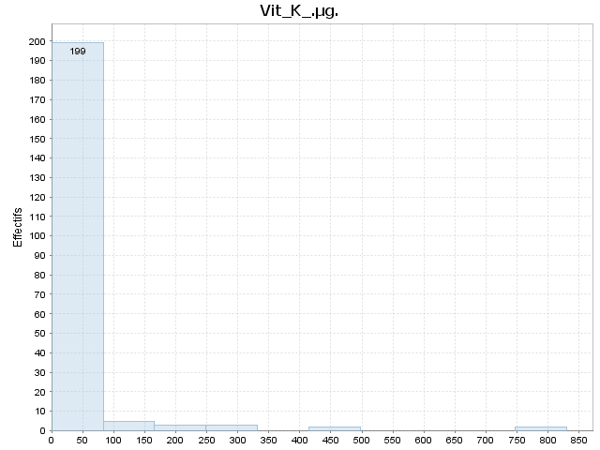

Index | [Borne inf | Borne sup[ | Moyenne | Ecart-type | Effectif | % | Densité | % cumulé | Fréquence cumulée | Densité cumulée
1 | 0.000 | 83.000 | 6.001 | 11.833 | 199.000 | 92.991 | 0.011 | 92.991 | 0.930 | 0.011
2 | 83.000 | 166.000 | 113.540 | 15.263 | 5.000 | 2.336 | 0.000 | 95.327 | 0.953 | 0.011
3 | 166.000 | 249.000 | 206.900 | 27.463 | 3.000 | 1.402 | 0.000 | 96.729 | 0.967 | 0.012
4 | 249.000 | 332.000 | 285.867 | 31.674 | 3.000 | 1.402 | 0.000 | 98.131 | 0.981 | 0.012
5 | 332.000 | 415.000 |  |  | 0.000 | 0.000 | 0.000 | 98.131 | 0.981 | 0.012
6 | 415.000 | 498.000 | 460.000 | 32.385 | 2.000 | 0.935 | 0.000 | 99.065 | 0.991 | 0.012
7 | 498.000 | 581.000 |  |  | 0.000 | 0.000 | 0.000 | 99.065 | 0.991 | 0.012
8 | 581.000 | 664.000 |  |  | 0.000 | 0.000 | 0.000 | 99.065 | 0.991 | 0.012
9 | 664.000 | 747.000 |  |  | 0.000 | 0.000 | 0.000 | 99.065 | 0.991 | 0.012
10 | 747.000 | 830.000 | 804.200 | 36.487 | 2.000 | 0.935 | 0.000 | 100.000 | 1.000 | 0.012

FA_Sat_.g.

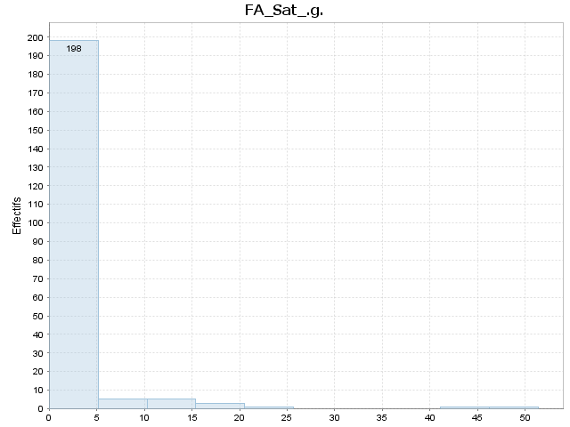

Index | [Borne inf | Borne sup[ | Moyenne | Ecart-type | Effectif | % | Densité | % cumulé | Fréquence cumulée | Densité cumulée
1 | 0.006 | 5.142 | 0.593 | 1.003 | 198.000 | 92.523 | 0.180 | 92.523 | 0.925 | 0.180
2 | 5.142 | 10.278 | 8.294 | 1.650 | 5.000 | 2.336 | 0.005 | 94.860 | 0.949 | 0.185
3 | 10.278 | 15.415 | 13.645 | 1.392 | 5.000 | 2.336 | 0.005 | 97.196 | 0.972 | 0.189
4 | 15.415 | 20.551 | 18.281 | 0.756 | 3.000 | 1.402 | 0.003 | 98.598 | 0.986 | 0.192
5 | 20.551 | 25.687 | 21.979 | 0.000 | 1.000 | 0.467 | 0.001 | 99.065 | 0.991 | 0.193
6 | 25.687 | 30.823 |  |  | 0.000 | 0.000 | 0.000 | 99.065 | 0.991 | 0.193
7 | 30.823 | 35.959 |  |  | 0.000 | 0.000 | 0.000 | 99.065 | 0.991 | 0.193
8 | 35.959 | 41.096 |  |  | 0.000 | 0.000 | 0.000 | 99.065 | 0.991 | 0.193
9 | 41.096 | 46.232 | 45.390 | 0.000 | 1.000 | 0.467 | 0.001 | 99.533 | 0.995 | 0.194
10 | 46.232 | 51.368 | 51.368 | 0.000 | 1.000 | 0.467 | 0.001 | 100.000 | 1.000 | 0.195

FA_Mono_.g.



Index | [Borne inf | Borne sup[ | Moyenne | Ecart-type | Effectif | % | Densité | % cumulé | Fréquence cumulée | Densité cumulée
1 | 0.000 | 2.804 | 0.335 | 0.631 | 178.000 | 83.178 | 0.297 | 83.178 | 0.832 | 0.297
2 | 2.804 | 5.608 | 3.962 | 0.700 | 15.000 | 7.009 | 0.025 | 90.187 | 0.902 | 0.322
3 | 5.608 | 8.412 | 6.856 | 0.864 | 8.000 | 3.738 | 0.013 | 93.925 | 0.939 | 0.335
4 | 8.412 | 11.216 | 9.234 | 0.556 | 6.000 | 2.804 | 0.010 | 96.729 | 0.967 | 0.345
5 | 11.216 | 14.021 | 12.120 | 0.000 | 1.000 | 0.467 | 0.002 | 97.196 | 0.972 | 0.347
6 | 14.021 | 16.825 |  |  | 0.000 | 0.000 | 0.000 | 97.196 | 0.972 | 0.347
7 | 16.825 | 19.629 | 18.833 | 0.202 | 2.000 | 0.935 | 0.003 | 98.131 | 0.981 | 0.350
8 | 19.629 | 22.433 | 20.447 | 0.811 | 2.000 | 0.935 | 0.003 | 99.065 | 0.991 | 0.353
9 | 22.433 | 25.237 | 24.426 | 0.000 | 1.000 | 0.467 | 0.002 | 99.533 | 0.995 | 0.355
10 | 25.237 | 28.041 | 28.041 | 0.000 | 1.000 | 0.467 | 0.002 | 100.000 | 1.000 | 0.357

FA_Poly_.g.

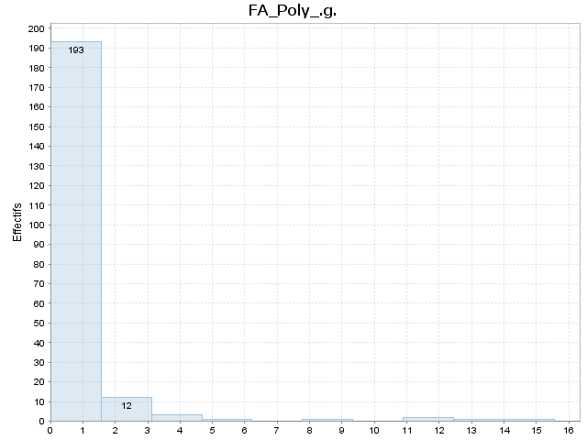

Index | [Borne inf | Borne sup[ | Moyenne | Ecart-type | Effectif | % | Densité | % cumulé | Fréquence cumulée | Densité cumulée
1 | 0.003 | 1.558 | 0.324 | 0.374 | 193.000 | 90.187 | 0.580 | 90.187 | 0.902 | 0.580
2 | 1.558 | 3.114 | 2.164 | 0.463 | 12.000 | 5.607 | 0.036 | 95.794 | 0.958 | 0.616
3 | 3.114 | 4.669 | 3.522 | 0.315 | 3.000 | 1.402 | 0.009 | 97.196 | 0.972 | 0.625
4 | 4.669 | 6.225 | 5.080 | 0.000 | 1.000 | 0.467 | 0.003 | 97.664 | 0.977 | 0.628
5 | 6.225 | 7.781 |  |  | 0.000 | 0.000 | 0.000 | 97.664 | 0.977 | 0.628
6 | 7.781 | 9.336 | 9.056 | 0.000 | 1.000 | 0.467 | 0.003 | 98.131 | 0.981 | 0.631
7 | 9.336 | 10.892 |  |  | 0.000 | 0.000 | 0.000 | 98.131 | 0.981 | 0.631
8 | 10.892 | 12.447 | 11.456 | 0.284 | 2.000 | 0.935 | 0.006 | 99.065 | 0.991 | 0.637
9 | 12.447 | 14.003 | 13.186 | 0.000 | 1.000 | 0.467 | 0.003 | 99.533 | 0.995 | 0.640
10 | 14.003 | 15.558 | 15.558 | 0.000 | 1.000 | 0.467 | 0.003 | 100.000 | 1.000 | 0.643

Cholestrl_.mg.

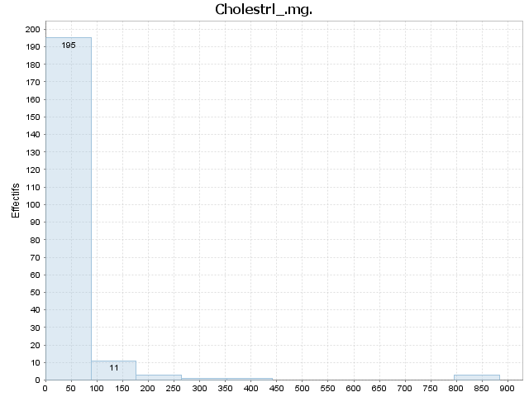

Index | [Borne inf | Borne sup[ | Moyenne | Ecart-type | Effectif | % | Densité | % cumulé | Fréquence cumulée | Densité cumulée
1 | 0.000 | 88.400 | 19.015 | 29.049 | 195.000 | 91.121 | 0.010 | 91.121 | 0.911 | 0.010
2 | 88.400 | 176.800 | 106.364 | 14.396 | 11.000 | 5.140 | 0.001 | 96.262 | 0.963 | 0.011
3 | 176.800 | 265.200 | 224.333 | 9.018 | 3.000 | 1.402 | 0.000 | 97.664 | 0.977 | 0.011
4 | 265.200 | 353.600 | 345.000 | 0.000 | 1.000 | 0.467 | 0.000 | 98.131 | 0.981 | 0.011
5 | 353.600 | 442.000 | 372.000 | 0.000 | 1.000 | 0.467 | 0.000 | 98.598 | 0.986 | 0.011
6 | 442.000 | 530.400 |  |  | 0.000 | 0.000 | 0.000 | 98.598 | 0.986 | 0.011
7 | 530.400 | 618.800 |  |  | 0.000 | 0.000 | 0.000 | 98.598 | 0.986 | 0.011
8 | 618.800 | 707.200 |  |  | 0.000 | 0.000 | 0.000 | 98.598 | 0.986 | 0.011
9 | 707.200 | 795.600 |  |  | 0.000 | 0.000 | 0.000 | 98.598 | 0.986 | 0.011
10 | 795.600 | 884.000 | 860.000 | 21.166 | 3.000 | 1.402 | 0.000 | 100.000 | 1.000 | 0.011

